WT Drawing Part 1
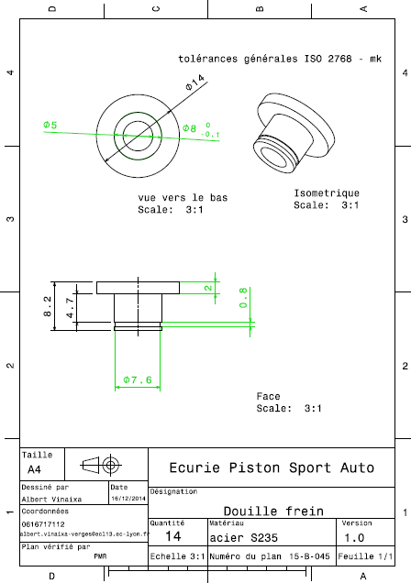
Drawing part : | WT 01001

